graph1
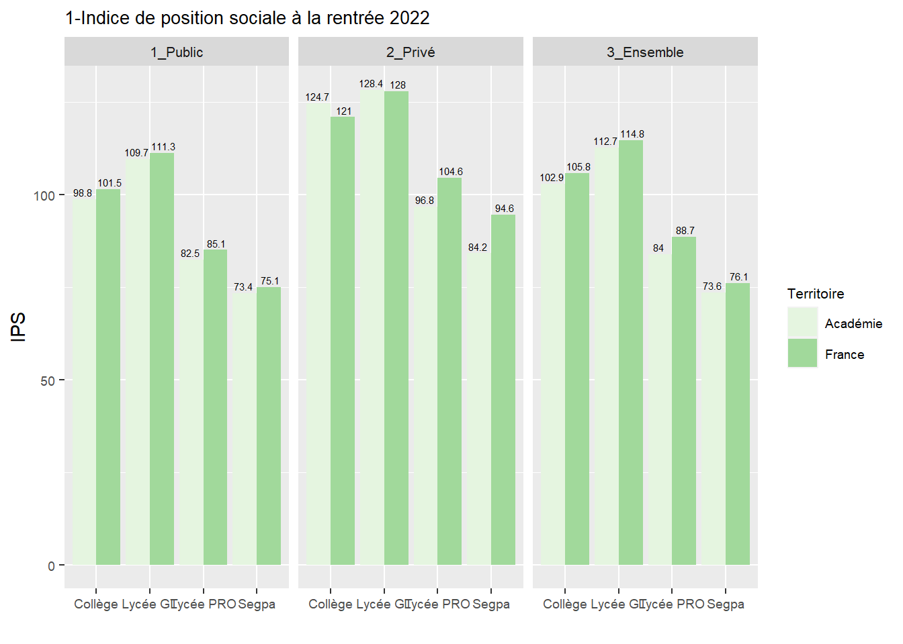
secteur | Territoire | Niveau | IPS
3_Ensemble | Académie | Collège | 102.9
3_Ensemble | France | Collège | 105.8
3_Ensemble | Académie | Lycée GT | 112.7
3_Ensemble | France | Lycée GT | 114.8
3_Ensemble | Académie | Lycée PRO | 84
3_Ensemble | France | Lycée PRO | 88.7
3_Ensemble | Académie | Segpa | 73.6
3_Ensemble | France | Segpa | 76.1
2_Privé | Académie | Collège | 124.7
1_Public | Académie | Collège | 98.8
2_Privé | France | Collège | 121
1_Public | France | Collège | 101.5
2_Privé | Académie | Lycée GT | 128.4
1_Public | Académie | Lycée GT | 109.7
2_Privé | France | Lycée GT | 128
1_Public | France | Lycée GT | 111.3
2_Privé | Académie | Lycée PRO | 96.8
1_Public | Académie | Lycée PRO | 82.5
2_Privé | France | Lycée PRO | 104.6
1_Public | France | Lycée PRO | 85.1
2_Privé | Académie | Segpa | 84.2
1_Public | Académie | Segpa | 73.4
2_Privé | France | Segpa | 94.6
1_Public | France | Segpa | 75.1

graph2
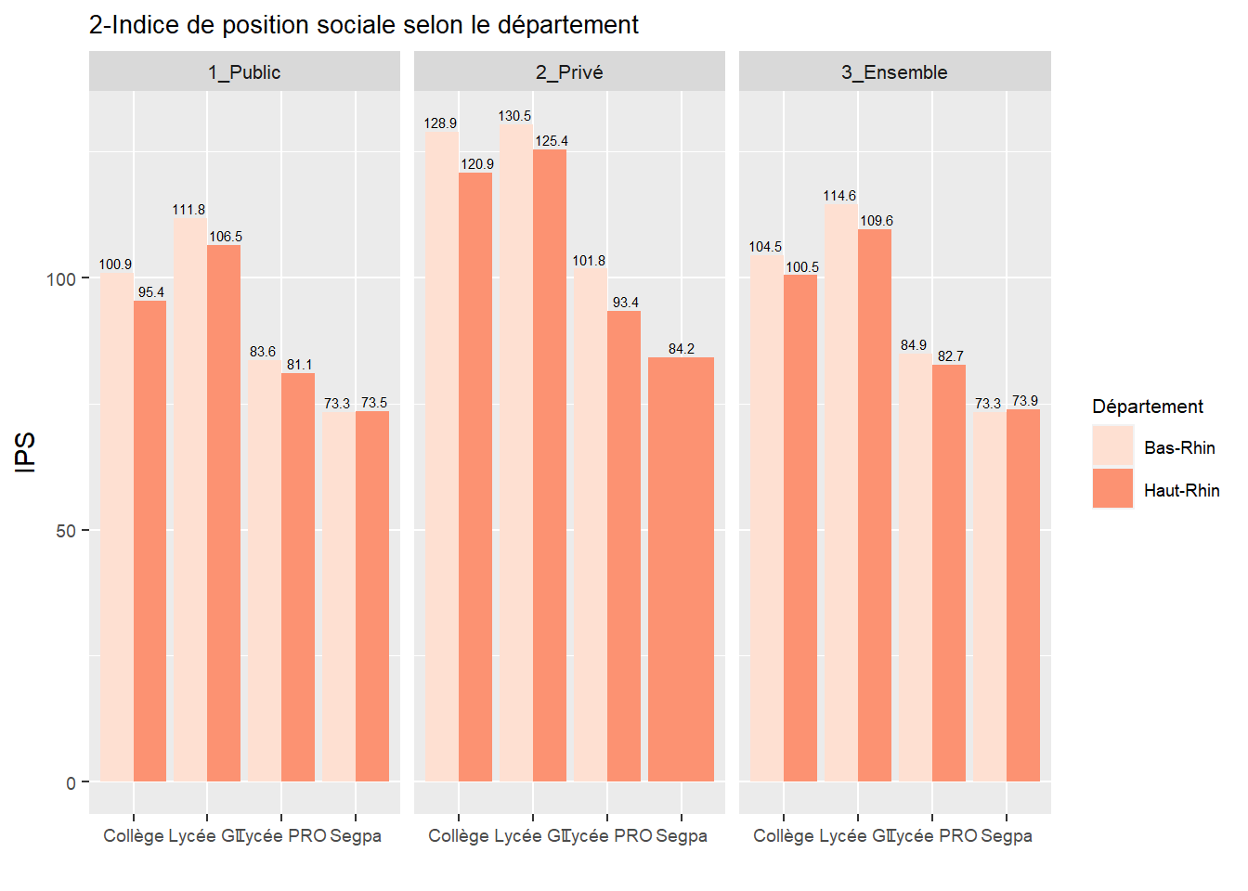
Département | secteur | Niveau | IPS
Bas-Rhin | 3_Ensemble | Collège | 104.5
Haut-Rhin | 3_Ensemble | Collège | 100.5
Bas-Rhin | 3_Ensemble | Lycée GT | 114.6
Haut-Rhin | 3_Ensemble | Lycée GT | 109.6
Bas-Rhin | 3_Ensemble | Lycée PRO | 84.9
Haut-Rhin | 3_Ensemble | Lycée PRO | 82.7
Bas-Rhin | 3_Ensemble | Segpa | 73.3
Haut-Rhin | 3_Ensemble | Segpa | 73.9
Bas-Rhin | 2_Privé | Collège | 128.9
Bas-Rhin | 1_Public | Collège | 100.9
Haut-Rhin | 2_Privé | Collège | 120.9
Haut-Rhin | 1_Public | Collège | 95.4
Bas-Rhin | 2_Privé | Lycée GT | 130.5
Bas-Rhin | 1_Public | Lycée GT | 111.8
Haut-Rhin | 2_Privé | Lycée GT | 125.4
Haut-Rhin | 1_Public | Lycée GT | 106.5
Bas-Rhin | 2_Privé | Lycée PRO | 101.8
Bas-Rhin | 1_Public | Lycée PRO | 83.6
Haut-Rhin | 2_Privé | Lycée PRO | 93.4
Haut-Rhin | 1_Public | Lycée PRO | 81.1
Bas-Rhin | 1_Public | Segpa | 73.3
Haut-Rhin | 2_Privé | Segpa | 84.2
Haut-Rhin | 1_Public | Segpa | 73.5

graph3
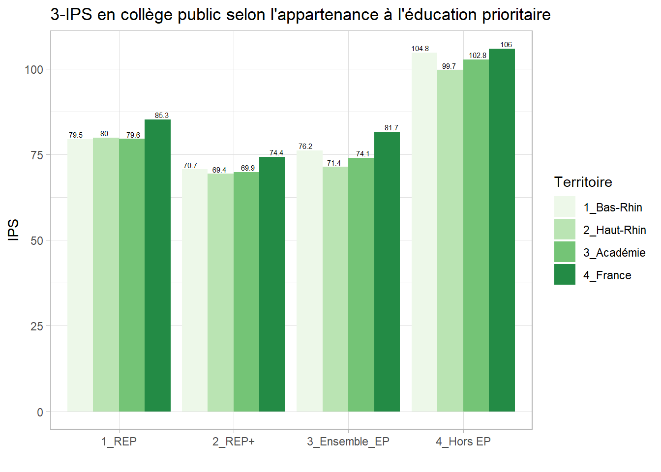
Type | Territoire | IPS
1_REP | 3_Académie | 79.6
2_REP+ | 3_Académie | 69.9
1_REP | 4_France | 85.3
2_REP+ | 4_France | 74.4
3_Ensemble_EP | 3_Académie | 74.1
3_Ensemble_EP | 4_France | 81.7
4_Hors EP | 3_Académie | 102.8
4_Hors EP | 4_France | 106
1_REP | 1_Bas-Rhin | 79.5
1_REP | 2_Haut-Rhin | 80
2_REP+ | 1_Bas-Rhin | 70.7
2_REP+ | 2_Haut-Rhin | 69.4
3_Ensemble_EP | 1_Bas-Rhin | 76.2
3_Ensemble_EP | 2_Haut-Rhin | 71.4
4_Hors EP | 1_Bas-Rhin | 104.8
4_Hors EP | 2_Haut-Rhin | 99.7

graph4
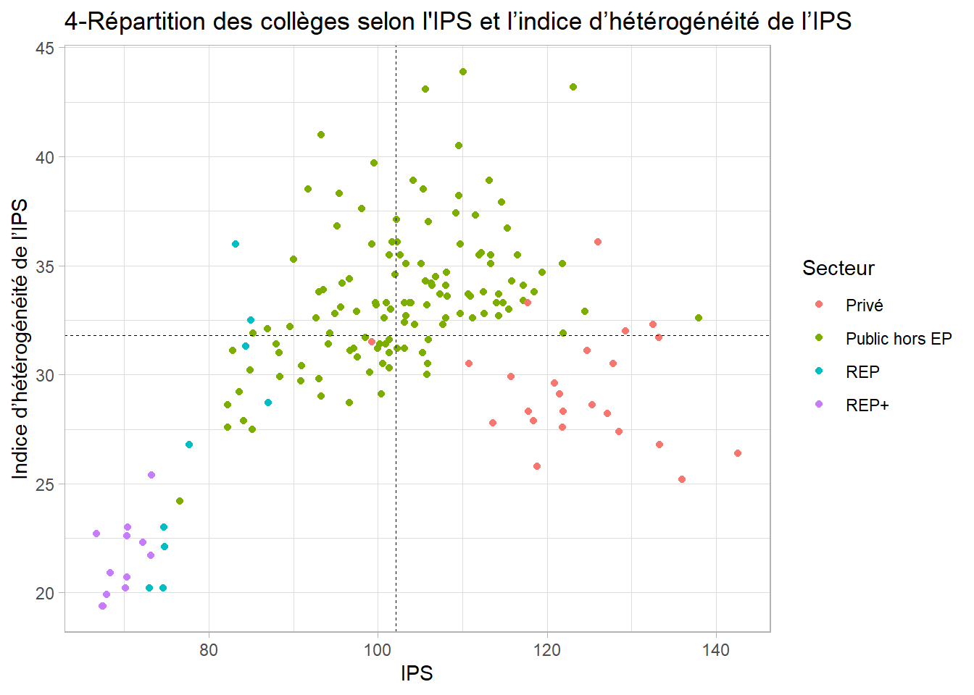
Rne | Secteur | IPS_TOTAL_Etab | IPS_STD_TOTAL_Etab
0671697F | Public hors EP | 90.9 | 29.7
0671600A | Public hors EP | 97.5 | 32.9
0680022E | Public hors EP | 110.9 | 33.6
0671739B | Public hors EP | 99 | 30.1
0670014B | Public hors EP | 97.1 | 31.2
0681932F | Public hors EP | 108.2 | 33.6
0671740C | Public hors EP | 103.1 | 32.4
0681318N | Public hors EP | 96.7 | 31.1
0670016D | Public hors EP | 106.8 | 34.5
0680132Z | Privé | 118.8 | 25.8
0672197Z | Public hors EP | 107.3 | 33.7
0682017Y | Public hors EP | 114.8 | 33.3
0670065G | REP | 87 | 28.7
0680144M | Privé | 115.7 | 29.9
0671915T | Public hors EP | 110.1 | 43.9
0681713T | Public hors EP | 103.3 | 35.1
0670011Y | Public hors EP | 114.3 | 33.7
0671986V | Public hors EP | 95.2 | 36.8
0681268J | Public hors EP | 114.6 | 37.9
0671958P | Public hors EP | 123.1 | 43.2
0671692A | REP+ | 70.3 | 20.7
0670068K | Public hors EP | 98.5 | 31.7
0672254L | Public hors EP | 109.7 | 32.8
0671595V | Public hors EP | 94.1 | 31.4
0681661L | Privé | 124.7 | 31.1
0680013V | Public hors EP | 100.7 | 32.6
0680137E | Privé | 99.3 | 31.5
0680079S | Public hors EP | 96.6 | 28.7
0670105A | REP+ | 70.3 | 22.6
0680101R | Public hors EP | 108 | 34.1
0681284B | REP+ | 67.9 | 19.9
0680009R | REP | 74.8 | 22.1
0681965S | Public hors EP | 106 | 31.6
0672072N | Public hors EP | 82.2 | 27.6
0671603D | Privé | 125.3 | 28.6
0670056X | Public hors EP | 94.3 | 31.9
0672128Z | Public hors EP | 86.9 | 32.1
0680014W | Public hors EP | 103.1 | 33.3
0671960S | Public hors EP | 102.3 | 31.2
0672134F | Public hors EP | 93 | 33.8
0671824U | Public hors EP | 112 | 35.5
0671594U | Public hors EP | 95.4 | 38.3
0681366R | Public hors EP | 113.3 | 35.1
0681541F | Public hors EP | 96.6 | 34.4
0671742E | Public hors EP | 99.5 | 39.7
0671608J | Privé | 136 | 25.2
0680110A | REP+ | 67.4 | 19.4
0680019B | Public hors EP | 103.9 | 33.3
0681448E | Public hors EP | 101.3 | 31
0681322T | Public hors EP | 93 | 29.8
0680088B | Public hors EP | 109.6 | 40.5
0681125D | Public hors EP | 93.3 | 29
0681265F | Public hors EP | 107.7 | 32.3
0670003P | Public hors EP | 105.8 | 33.2
0680128V | Public hors EP | 105.6 | 34.3
0670076U | Public hors EP | 103.7 | 33.3
0680105V | REP+ | 73.1 | 21.7
0672136H | Public hors EP | 93.5 | 33.9
0672012Y | Public hors EP | 115.5 | 33
0681663N | Privé | 133.2 | 31.7
0671593T | Public hors EP | 90 | 35.3
0681267H | Public hors EP | 85.1 | 27.5
0681269K | Public hors EP | 110.7 | 33.7
0680020C | Public hors EP | 98.1 | 37.6
0670035Z | Public hors EP | 100 | 31.2
0672304R | Privé | 132.5 | 32.3
0671734W | Public hors EP | 84.9 | 30.2
0681365P | Public hors EP | 106.3 | 34.2
0671607H | Privé | 127.8 | 30.5
0681660K | Privé | 128.5 | 27.4
0672133E | Public hors EP | 112.2 | 35.6
0680112C | Public hors EP | 101.7 | 36.1
0680133A | Privé | 126 | 36.1
0672606U | Public hors EP | 111.5 | 37.3
0672658A | Public hors EP | 117.2 | 33.4
0671598Y | Public hors EP | 100.9 | 31.4
0680131Y | Privé | 129.3 | 32
0670004R | Public hors EP | 82.8 | 31.1
0672078V | Public hors EP | 109.2 | 37.4
0671828Y | Public hors EP | 102.6 | 35.5
0672765S | Public hors EP | 94.9 | 32.8
0680056S | Public hors EP | 105.9 | 30.5
0672193V | Public hors EP | 124.5 | 32.9
0671686U | Public hors EP | 117.2 | 34.1
0680065B | Public hors EP | 89.6 | 32.2
0671601B | Public hors EP | 109.7 | 36
0671984T | Public hors EP | 101 | 33.3
0681370V | Public hors EP | 95.6 | 33.1
0671913R | Public hors EP | 121.8 | 35.1
0670106B | Public hors EP | 105.3 | 31
0681654D | Public hors EP | 109.6 | 38.2
0681368T | Public hors EP | 92.7 | 32.6
0671688W | Public hors EP | 108.1 | 34.7
0672076T | Public hors EP | 104.3 | 32.3
0681190Z | Public hors EP | 111.2 | 32.6
0671597X | Public hors EP | 101.3 | 30.3
0681373Y | Public hors EP | 102.3 | 36.1
0672899M | Privé | 121.5 | 29.1
0671912P | Public hors EP | 101.5 | 33
0680139G | Privé | 113.6 | 27.8
0672135G | Public hors EP | 112.5 | 33.8
0672306T | Privé | 142.6 | 26.4
0672298J | Privé | 118.4 | 27.9
0680111B | REP+ | 72.2 | 22.3
0681127F | REP+ | 70.1 | 20.2
0672301M | Privé | 133.3 | 26.8
0681930D | Public hors EP | 88.4 | 29.9
0673006D | Public hors EP | 102 | 34.6
0671690Y | Public hors EP | 88 | 31.4
0672302N | Privé | 117.8 | 28.3
0672131C | Public hors EP | 113.2 | 38.9
0681961M | REP | 85 | 32.5
0671604E | Privé | 127.1 | 28.2
0670017E | Public hors EP | 106.4 | 34.1
0682018Z | Public hors EP | 99.3 | 36
0681659J | Privé | 110.8 | 30.5
0680006M | Public hors EP | 101.3 | 35.5
0672459J | REP+ | 70.4 | 23
0680135C | Privé | 117.7 | 33.3
0671620X | Privé | 121.9 | 28.3
0672074R | Public hors EP | 108 | 32.6
0672194W | Public hors EP | 102.2 | 37.1
0671961T | Public hors EP | 112.6 | 32.8
0681539D | Public hors EP | 103.7 | 33.3
0680021D | Public hors EP | 83.6 | 29.2
0672013Z | Public hors EP | 105.1 | 35.1
0671911N | Public hors EP | 115.8 | 34.3
0680129W | Public hors EP | 95.8 | 34.2
0671741D | Public hors EP | 100.6 | 30.5
0681123B | Public hors EP | 99.7 | 33.3
0671825V | REP+ | 68.3 | 20.9
0671508A | REP | 77.7 | 26.8
0672130B | REP | 84.4 | 31.3
0671987W | Public hors EP | 105.4 | 38.5
0670133F | Public hors EP | 91.7 | 38.5
0671689X | Public hors EP | 119.4 | 34.7
0671956M | Public hors EP | 106 | 37
0680012U | Public hors EP | 103.3 | 32.7
0672132D | Public hors EP | 115.3 | 36.7
0671687V | Public hors EP | 113.3 | 35.5
0672896J | Public hors EP | 114.3 | 32.7
0670107C | Public hors EP | 121.9 | 31.9
0681369U | Public hors EP | 88.3 | 31
0673079H | Public hors EP | 137.9 | 32.6
0681957H | Public hors EP | 85.2 | 31.9
0681126E | Public hors EP | 91 | 30.4
0681394W | Public hors EP | 84.1 | 27.9
0671738A | Public hors EP | 101.3 | 31.6
0672129A | Public hors EP | 93.3 | 41
0680136D | Privé | 120.9 | 29.6
0670009W | Public hors EP | 114 | 33.3
0672303P | Privé | 121.8 | 27.6
0671596W | Public hors EP | 100.4 | 29.1
0671989Y | Public hors EP | 118.5 | 33.8
0671691Z | REP | 74.7 | 23
0671963V | Public hors EP | 103.1 | 31.2
0671830A | Public hors EP | 104.2 | 38.9
0681395X | REP+ | 67.5 | 19.4
0680084X | REP+ | 66.7 | 22.7
0671822S | REP | 73 | 20.2
0671907J | REP+ | 73.2 | 25.4
0681747E | Public hors EP | 82.2 | 28.6
0671962U | Public hors EP | 116.5 | 35.5
0680064A | Public hors EP | 97.6 | 30.8
0681757R | Public hors EP | 76.6 | 24.2
0670066H | REP | 83.2 | 36
0671590P | REP | 74.6 | 20.2
0680071H | Public hors EP | 99.8 | 33.2
0671985U | Public hors EP | 105.8 | 30
0671909L | Public hors EP | 105.6 | 43.1
0671827X | Public hors EP | 100.2 | 31.4

graph5
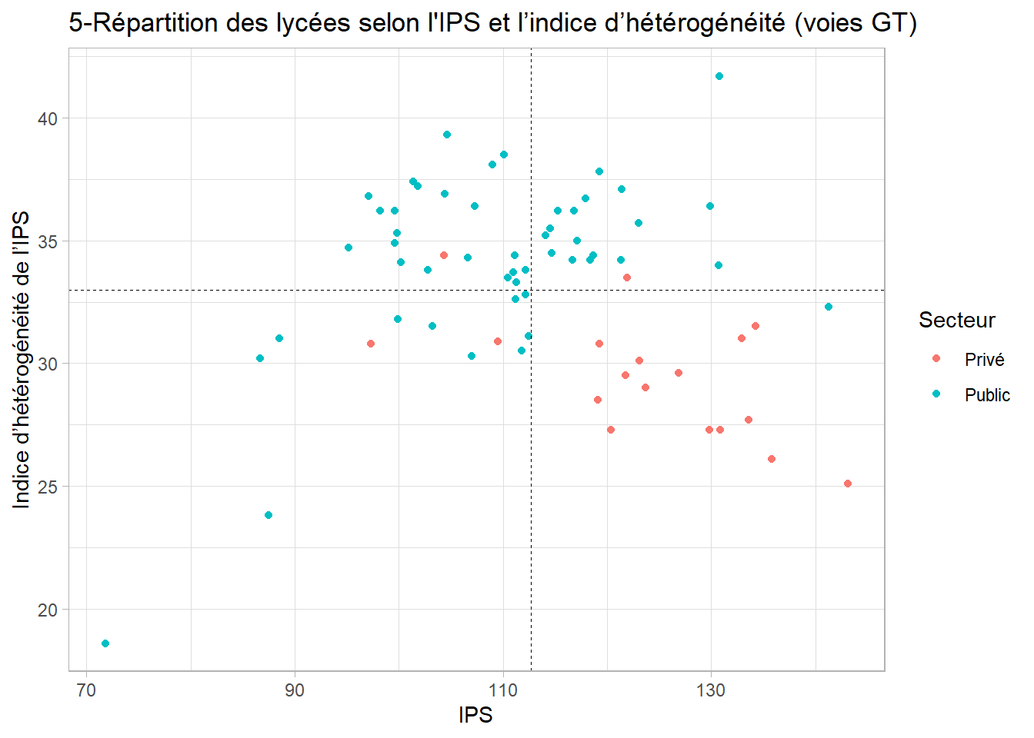
Rne | Secteur | IPS_STD_2CYGT_Etab | IPS_2CYGT_Etab
0671636P | Privé | 29 | 123.7
0670086E | Public | 31 | 88.5
0670085D | Public | 36.9 | 104.4
0670114K | Public | 32.8 | 112.2
0681793E | Privé | 30.8 | 97.3
0672806L | Public | 35.3 | 99.8
0681888H | Public | 31.8 | 99.9
0680034T | Public | 36.2 | 98.2
0680016Y | Public | 34.2 | 116.7
0681917P | Privé | 34.4 | 104.3
0670071N | Public | 35 | 117.1
0671832C | Public | 32.6 | 111.2
0672604S | Public | 37.4 | 101.4
0680007N | Public | 35.7 | 123
0672615D | Public | 34.5 | 114.7
0682072H | Privé | 30.8 | 119.3
0670002N | Public | 36.2 | 115.3
0672677W | Public | 34.2 | 121.3
0671611M | Privé | 27.3 | 129.8
0673079H | Public | 32.3 | 141.3
0670079X | Public | 36.4 | 129.9
0680068E | Public | 36.4 | 107.3
0681839E | Public | 30.5 | 111.8
0680066C | Public | 38.1 | 109
0671618V | Privé | 30.1 | 123.1
0670083B | Public | 39.3 | 104.6
0672198A | Public | 37.1 | 121.4
0670081Z | Public | 41.7 | 130.8
0680051L | Public | 36.7 | 117.9
0671509B | Public | 33.3 | 111.3
0681761V | Public | 34.1 | 100.2
0680032R | Public | 34.9 | 99.6
0670057Y | Public | 33.5 | 110.5
0681817F | Public | 30.3 | 107
0680134B | Privé | 27.7 | 133.6
0680060W | Public | 34.4 | 118.7
0671602C | Privé | 27.3 | 120.4
0680010S | Public | 34.3 | 106.6
0680015X | Public | 35.2 | 114.1
0681885E | Privé | 30.9 | 109.5
0670080Y | Public | 37.8 | 119.3
0681882B | Public | 23.8 | 87.5
0680037W | Public | 18.6 | 71.8
0673083M | Privé | 28.5 | 119.1
0671610L | Privé | 27.3 | 130.9
0671639T | Privé | 33.5 | 121.9
0680141J | Privé | 31 | 132.9
0670005S | Public | 33.8 | 102.8
0670041F | Public | 36.2 | 116.8
0670078W | Public | 34.7 | 95.2
0670020H | Public | 35.5 | 114.5
0671552Y | Privé | 25.1 | 143.1
0671615S | Privé | 31.5 | 134.3
0680001G | Public | 33.8 | 112.2
0672534R | Public | 34.2 | 118.4
0672614C | Public | 31.5 | 103.2
0680031P | Public | 36.8 | 97.1
0670049P | Public | 34 | 130.7
0671609K | Privé | 26.1 | 135.8
0680008P | Public | 38.5 | 110.1
0680151V | Privé | 29.6 | 126.9
0670087F | Public | 33.7 | 111
0670007U | Public | 31.1 | 112.5
0680149T | Privé | 29.5 | 121.8
0681768C | Public | 30.2 | 86.7
0680073K | Public | 34.4 | 111.1
0670082A | Public | 37.2 | 101.8
0670084C | Public | 36.2 | 99.6

graph6
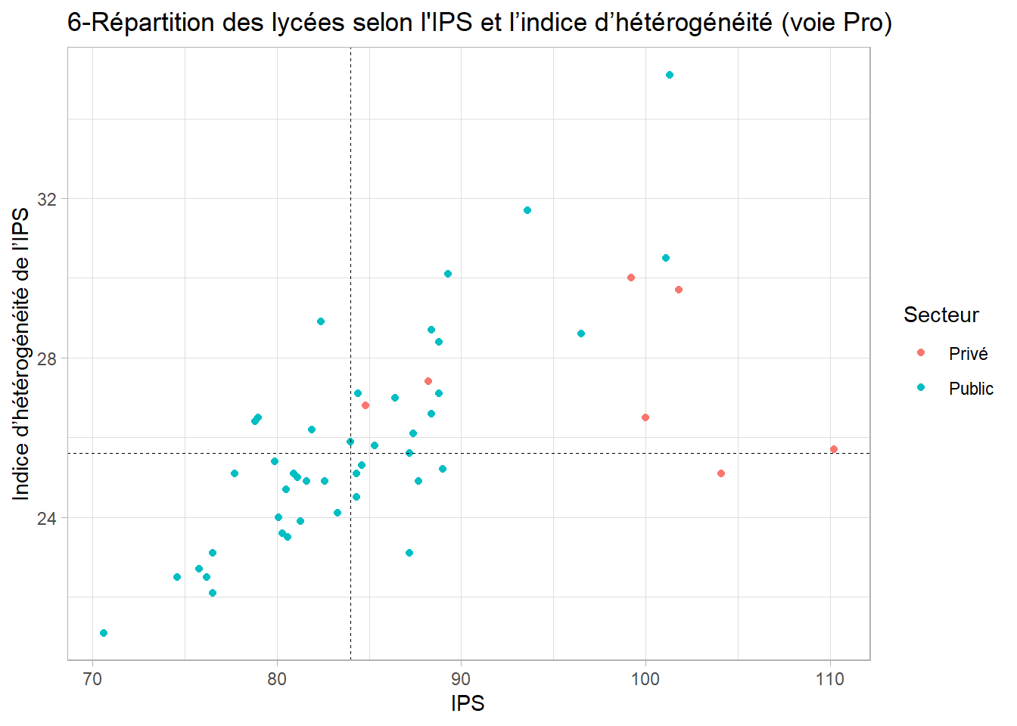
Rne | Secteur | IPS_2CYPRO_Etab | IPS_STD_2CYPRO_Etab
0670127Z | Public | 81.1 | 25
0680161F | Privé | 84.8 | 26.8
0680068E | Public | 88.8 | 28.4
0672614C | Public | 84 | 25.9
0681817F | Public | 80.6 | 23.5
0670058Z | Public | 84.3 | 25.1
0681656F | Privé | 104.1 | 25.1
0670089H | Public | 79.9 | 25.4
0672616E | Public | 101.1 | 30.5
0672305S | Privé | 101.8 | 29.7
0670114K | Public | 87.7 | 24.9
0670050R | Public | 96.5 | 28.6
0670067J | Public | 86.4 | 27
0681882B | Public | 80.1 | 24
0670084C | Public | 89.3 | 30.1
0680074L | Public | 80.5 | 24.7
0681888H | Public | 75.8 | 22.7
0670006T | Public | 80.9 | 25.1
0672615D | Public | 88.8 | 27.1
0680010S | Public | 81.3 | 23.9
0672677W | Public | 88.4 | 28.7
0681768C | Public | 80.3 | 23.6
0680027K | Public | 83.3 | 24.1
0680001G | Public | 87.2 | 25.6
0671696E | Public | 81.6 | 24.9
0672534R | Public | 93.6 | 31.7
0681801N | Public | 89 | 25.2
0670085D | Public | 82.4 | 28.9
0680016Y | Public | 87.2 | 23.1
0672299K | Privé | 110.2 | 25.7
0671832C | Public | 88.4 | 26.6
0671509B | Public | 84.4 | 27.1
0680154Y | Privé | 100 | 26.5
0670129B | Public | 76.2 | 22.5
0681839E | Public | 87.4 | 26.1
0670062D | Public | 76.5 | 22.1
0680066C | Public | 82.6 | 24.9
0680159D | Privé | 88.2 | 27.4
0672198A | Public | 79 | 26.5
0672602P | Privé | 99.2 | 30
0670043H | Public | 85.3 | 25.8
0670086E | Public | 76.5 | 23.1
0680037W | Public | 70.6 | 21.1
0681810Y | Public | 84.6 | 25.3
0670024M | Public | 84.3 | 24.5
0680039Y | Public | 74.6 | 22.5
0670087F | Public | 101.3 | 35.1
0680041A | Public | 81.9 | 26.2
0681809X | Public | 77.7 | 25.1
0672806L | Public | 78.8 | 26.4

graph7
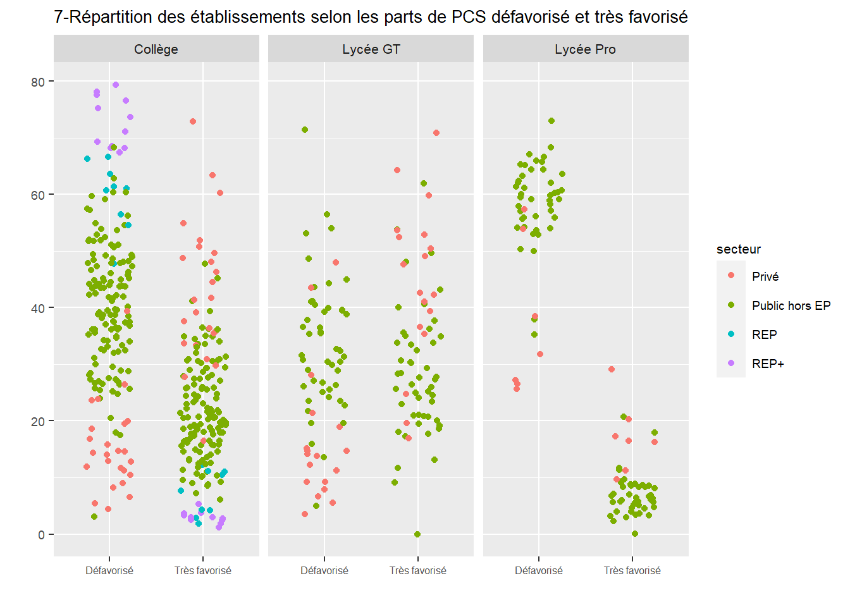
Rne | secteur | Type | pcs | taux
0670002N | Public hors EP | Lycée GT | Défavorisé | 30.4
0670003P | Public hors EP | Collège | Défavorisé | 36.8
0670004R | Public hors EP | Collège | Défavorisé | 59.1
0670005S | Public hors EP | Lycée GT | Défavorisé | 39.9
0670006T | Public hors EP | Lycée Pro | Défavorisé | 65.7
0670007U | Public hors EP | Lycée GT | Défavorisé | 26.3
0670009W | Public hors EP | Collège | Défavorisé | 26.9
0670011Y | Public hors EP | Collège | Défavorisé | 26.4
0670014B | Public hors EP | Collège | Défavorisé | 49.3
0670016D | Public hors EP | Collège | Défavorisé | 33.1
0670017E | Public hors EP | Collège | Défavorisé | 32
0670020H | Public hors EP | Lycée GT | Défavorisé | 28.9
0670024M | Public hors EP | Lycée Pro | Défavorisé | 60.7
0670035Z | Public hors EP | Collège | Défavorisé | 39.5
0670041F | Public hors EP | Lycée GT | Défavorisé | 27
0670043H | Public hors EP | Lycée Pro | Défavorisé | 60.3
0670049P | Public hors EP | Lycée GT | Défavorisé | 13.6
0670050R | Public hors EP | Lycée Pro | Défavorisé | 50.3
0670056X | Public hors EP | Collège | Défavorisé | 50.7
0670057Y | Public hors EP | Lycée GT | Défavorisé | 31.6
0670058Z | Public hors EP | Lycée Pro | Défavorisé | 59.2
0670062D | Public hors EP | Lycée Pro | Défavorisé | 61.4
0670065G | REP | Collège | Défavorisé | 47.7
0670066H | REP | Collège | Défavorisé | 61
0670067J | Public hors EP | Lycée Pro | Défavorisé | 62
0670068K | Public hors EP | Collège | Défavorisé | 47.9
0670071N | Public hors EP | Lycée GT | Défavorisé | 28.9
0670076U | Public hors EP | Collège | Défavorisé | 45.8
0670078W | Public hors EP | Lycée GT | Défavorisé | 44.9
0670079X | Public hors EP | Lycée GT | Défavorisé | 16
0670080Y | Public hors EP | Lycée GT | Défavorisé | 24.2
0670081Z | Public hors EP | Lycée GT | Défavorisé | 21.7
0670082A | Public hors EP | Lycée GT | Défavorisé | 39.2
0670083B | Public hors EP | Lycée GT | Défavorisé | 35.3
0670084C | Public hors EP | Lycée GT | Défavorisé | 37.8
0670084C | Public hors EP | Lycée Pro | Défavorisé | 55.9
0670085D | Public hors EP | Lycée GT | Défavorisé | 32.4
0670085D | Public hors EP | Lycée Pro | Défavorisé | 58.2
0670086E | Public hors EP | Lycée GT | Défavorisé | 53.1
0670086E | Public hors EP | Lycée Pro | Défavorisé | 64.3
0670087F | Public hors EP | Lycée GT | Défavorisé | 30.5
0670087F | Public hors EP | Lycée Pro | Défavorisé | 38
0670089H | Public hors EP | Lycée Pro | Défavorisé | 60
0670105A | REP+ | Collège | Défavorisé | 71
0670106B | Public hors EP | Collège | Défavorisé | 40.1
0670107C | Public hors EP | Collège | Défavorisé | 17.9
0670114K | Public hors EP | Lycée GT | Défavorisé | 35.5
0670114K | Public hors EP | Lycée Pro | Défavorisé | 55.9
0670127Z | Public hors EP | Lycée Pro | Défavorisé | 57.9
0670129B | Public hors EP | Lycée Pro | Défavorisé | 65.1
0670133F | Public hors EP | Collège | Défavorisé | 49.4
0671508A | REP | Collège | Défavorisé | 63.6
0671509B | Public hors EP | Lycée GT | Défavorisé | 32.7
0671509B | Public hors EP | Lycée Pro | Défavorisé | 57.1
0671552Y | Privé | Lycée GT | Défavorisé | 3.5
0671590P | REP | Collège | Défavorisé | 56.5
0671593T | Public hors EP | Collège | Défavorisé | 54.5
0671594U | Public hors EP | Collège | Défavorisé | 46.1
0671595V | Public hors EP | Collège | Défavorisé | 43.5
0671596W | Public hors EP | Collège | Défavorisé | 48.1
0671597X | Public hors EP | Collège | Défavorisé | 44.1
0671598Y | Public hors EP | Collège | Défavorisé | 42.2
0671600A | Public hors EP | Collège | Défavorisé | 49.2
0671601B | Public hors EP | Collège | Défavorisé | 36.2
0671602C | Privé | Lycée GT | Défavorisé | 14.7
0671603D | Privé | Collège | Défavorisé | 12.8
0671604E | Privé | Collège | Défavorisé | 11.9
0671607H | Privé | Collège | Défavorisé | 11.3
0671608J | Privé | Collège | Défavorisé | 5.4
0671609K | Privé | Lycée GT | Défavorisé | 5.5
0671610L | Privé | Lycée GT | Défavorisé | 7.9
0671611M | Privé | Lycée GT | Défavorisé | 9.2
0671615S | Privé | Lycée GT | Défavorisé | 6.6
0671618V | Privé | Lycée GT | Défavorisé | 15.2
0671620X | Privé | Collège | Défavorisé | 11.7
0671636P | Privé | Lycée GT | Défavorisé | 9.2
0671639T | Privé | Lycée GT | Défavorisé | 18.9
0671686U | Public hors EP | Collège | Défavorisé | 24.7
0671687V | Public hors EP | Collège | Défavorisé | 27.3
0671688W | Public hors EP | Collège | Défavorisé | 37
0671689X | Public hors EP | Collège | Défavorisé | 25.8
0671690Y | Public hors EP | Collège | Défavorisé | 52.4
0671691Z | REP | Collège | Défavorisé | 66.3
0671692A | REP+ | Collège | Défavorisé | 73.6
0671696E | Public hors EP | Lycée Pro | Défavorisé | 62.3
0671697F | Public hors EP | Collège | Défavorisé | 56.2
0671734W | Public hors EP | Collège | Défavorisé | 57.4
0671738A | Public hors EP | Collège | Défavorisé | 41.1
0671739B | Public hors EP | Collège | Défavorisé | 48.4
0671740C | Public hors EP | Collège | Défavorisé | 38.5
0671741D | Public hors EP | Collège | Défavorisé | 42.3
0671742E | Public hors EP | Collège | Défavorisé | 39.2
0671822S | REP | Collège | Défavorisé | 61.4
0671824U | Public hors EP | Collège | Défavorisé | 27.5
0671825V | REP+ | Collège | Défavorisé | 77.5
0671827X | Public hors EP | Collège | Défavorisé | 49
0671828Y | Public hors EP | Collège | Défavorisé | 39.4
0671830A | Public hors EP | Collège | Défavorisé | 45
0671832C | Public hors EP | Lycée GT | Défavorisé | 29.9
0671832C | Public hors EP | Lycée Pro | Défavorisé | 54
0671907J | REP+ | Collège | Défavorisé | 69.3
0671909L | Public hors EP | Collège | Défavorisé | 46.6
0671911N | Public hors EP | Collège | Défavorisé | 30
0671912P | Public hors EP | Collège | Défavorisé | 44.7
0671913R | Public hors EP | Collège | Défavorisé | 20.5
0671915T | Public hors EP | Collège | Défavorisé | 37.6
0671956M | Public hors EP | Collège | Défavorisé | 38.7
0671958P | Public hors EP | Collège | Défavorisé | 25.6
0671960S | Public hors EP | Collège | Défavorisé | 41.6
0671961T | Public hors EP | Collège | Défavorisé | 26.6
0671962U | Public hors EP | Collège | Défavorisé | 28.9
0671963V | Public hors EP | Collège | Défavorisé | 36.1
0671984T | Public hors EP | Collège | Défavorisé | 46.3
0671985U | Public hors EP | Collège | Défavorisé | 33.3
0671986V | Public hors EP | Collège | Défavorisé | 50.7
0671987W | Public hors EP | Collège | Défavorisé | 43.7
0671989Y | Public hors EP | Collège | Défavorisé | 25.4
0672012Y | Public hors EP | Collège | Défavorisé | 25.1
0672013Z | Public hors EP | Collège | Défavorisé | 34.9
0672072N | Public hors EP | Collège | Défavorisé | 60.3
0672074R | Public hors EP | Collège | Défavorisé | 34.2
0672076T | Public hors EP | Collège | Défavorisé | 38.7
0672078V | Public hors EP | Collège | Défavorisé | 37.4
0672128Z | Public hors EP | Collège | Défavorisé | 51.1
0672129A | Public hors EP | Collège | Défavorisé | 53.9
0672130B | REP | Collège | Défavorisé | 60.7
0672131C | Public hors EP | Collège | Défavorisé | 34.7
0672132D | Public hors EP | Collège | Défavorisé | 27.3
0672133E | Public hors EP | Collège | Défavorisé | 29.5
0672134F | Public hors EP | Collège | Défavorisé | 48.6
0672135G | Public hors EP | Collège | Défavorisé | 31.1
0672136H | Public hors EP | Collège | Défavorisé | 51.9
0672193V | Public hors EP | Collège | Défavorisé | 17.5
0672194W | Public hors EP | Collège | Défavorisé | 38.8
0672197Z | Public hors EP | Collège | Défavorisé | 36.1
0672198A | Public hors EP | Lycée GT | Défavorisé | 23.5
0672198A | Public hors EP | Lycée Pro | Défavorisé | 59.8
0672254L | Public hors EP | Collège | Défavorisé | 26.5
0672298J | Privé | Collège | Défavorisé | 14.3
0672299K | Privé | Lycée Pro | Défavorisé | 26.6
0672301M | Privé | Collège | Défavorisé | 6.6
0672302N | Privé | Collège | Défavorisé | 16.8
0672303P | Privé | Collège | Défavorisé | 14
0672304R | Privé | Collège | Défavorisé | 10.5
0672305S | Privé | Lycée Pro | Défavorisé | 31.7
0672306T | Privé | Collège | Défavorisé | 4.4
0672459J | REP+ | Collège | Défavorisé | 68.2
0672534R | Public hors EP | Lycée GT | Défavorisé | 26.1
0672534R | Public hors EP | Lycée Pro | Défavorisé | 55.7
0672602P | Privé | Lycée Pro | Défavorisé | 27.2
0672604S | Public hors EP | Lycée GT | Défavorisé | 39.4
0672606U | Public hors EP | Collège | Défavorisé | 32.4
0672614C | Public hors EP | Lycée GT | Défavorisé | 41.2
0672614C | Public hors EP | Lycée Pro | Défavorisé | 61.2
0672615D | Public hors EP | Lycée GT | Défavorisé | 26.7
0672615D | Public hors EP | Lycée Pro | Défavorisé | 54.2
0672616E | Public hors EP | Lycée Pro | Défavorisé | 35.2
0672658A | Public hors EP | Collège | Défavorisé | 23.9
0672677W | Public hors EP | Lycée GT | Défavorisé | 19.6
0672677W | Public hors EP | Lycée Pro | Défavorisé | 54.1
0672765S | Public hors EP | Collège | Défavorisé | 43.4
0672806L | Public hors EP | Lycée GT | Défavorisé | 40.5
0672806L | Public hors EP | Lycée Pro | Défavorisé | 57
0672896J | Public hors EP | Collège | Défavorisé | 28.1
0672899M | Privé | Collège | Défavorisé | 14.6
0673006D | Public hors EP | Collège | Défavorisé | 41.9
0673079H | Public hors EP | Collège | Défavorisé | 3.1
0673079H | Public hors EP | Lycée GT | Défavorisé | 5
0673083M | Privé | Lycée GT | Défavorisé | 14.2
0680001G | Public hors EP | Lycée GT | Défavorisé | 31.3
0680001G | Public hors EP | Lycée Pro | Défavorisé | 58.9
0680006M | Public hors EP | Collège | Défavorisé | 43.5
0680007N | Public hors EP | Lycée GT | Défavorisé | 19.6
0680008P | Public hors EP | Lycée GT | Défavorisé | 32.7
0680009R | REP | Collège | Défavorisé | 66.6
0680010S | Public hors EP | Lycée GT | Défavorisé | 36.5
0680010S | Public hors EP | Lycée Pro | Défavorisé | 63.3
0680012U | Public hors EP | Collège | Défavorisé | 38.7
0680013V | Public hors EP | Collège | Défavorisé | 44
0680014W | Public hors EP | Collège | Défavorisé | 36.3
0680015X | Public hors EP | Lycée GT | Défavorisé | 30.8
0680016Y | Public hors EP | Lycée GT | Défavorisé | 25.5
0680016Y | Public hors EP | Lycée Pro | Défavorisé | 52.9
0680019B | Public hors EP | Collège | Défavorisé | 44.8
0680020C | Public hors EP | Collège | Défavorisé | 45.2
0680021D | Public hors EP | Collège | Défavorisé | 62.8
0680022E | Public hors EP | Collège | Défavorisé | 26.9
0680027K | Public hors EP | Lycée Pro | Défavorisé | 63.6
0680031P | Public hors EP | Lycée GT | Défavorisé | 48.6
0680032R | Public hors EP | Lycée GT | Défavorisé | 43.6
0680034T | Public hors EP | Lycée GT | Défavorisé | 44.3
0680034T | Public hors EP | Lycée Pro | Défavorisé | 50
0680037W | Public hors EP | Lycée GT | Défavorisé | 71.4
0680037W | Public hors EP | Lycée Pro | Défavorisé | 73
0680039Y | Public hors EP | Lycée Pro | Défavorisé | 67.1
0680041A | Public hors EP | Lycée Pro | Défavorisé | 60.3
0680051L | Public hors EP | Lycée GT | Défavorisé | 25.1
0680056S | Public hors EP | Collège | Défavorisé | 36.4
0680060W | Public hors EP | Lycée GT | Défavorisé | 22.7
0680064A | Public hors EP | Collège | Défavorisé | 48.2
0680065B | Public hors EP | Collège | Défavorisé | 51.1
0680066C | Public hors EP | Lycée GT | Défavorisé | 36.5
0680066C | Public hors EP | Lycée Pro | Défavorisé | 62
0680068E | Public hors EP | Lycée GT | Défavorisé | 41
0680068E | Public hors EP | Lycée Pro | Défavorisé | 56.1
0680071H | Public hors EP | Collège | Défavorisé | 47.3
0680073K | Public hors EP | Lycée GT | Défavorisé | 32.3
0680074L | Public hors EP | Lycée Pro | Défavorisé | 59.5
0680079S | Public hors EP | Collège | Défavorisé | 43.8
0680084X | REP+ | Collège | Défavorisé | 78.1
0680088B | Public hors EP | Collège | Défavorisé | 34
0680101R | Public hors EP | Collège | Défavorisé | 32.7
0680105V | REP+ | Collège | Défavorisé | 67.4
0680110A | REP+ | Collège | Défavorisé | 79.4
0680111B | REP+ | Collège | Défavorisé | 68.5
0680112C | Public hors EP | Collège | Défavorisé | 43.7
0680128V | Public hors EP | Collège | Défavorisé | 38.1
0680129W | Public hors EP | Collège | Défavorisé | 47.9
0680131Y | Privé | Collège | Défavorisé | 14.7
0680132Z | Privé | Collège | Défavorisé | 9
0680133A | Privé | Collège | Défavorisé | 19.9
0680134B | Privé | Lycée GT | Défavorisé | 11.2
0680135C | Privé | Collège | Défavorisé | 23.6
0680136D | Privé | Collège | Défavorisé | 18.6
0680137E | Privé | Collège | Défavorisé | 39.4
0680139G | Privé | Collège | Défavorisé | 19.5
0680141J | Privé | Lycée GT | Défavorisé | 12.2
0680144M | Privé | Collège | Défavorisé | 26.4
0680149T | Privé | Lycée GT | Défavorisé | 13.8
0680151V | Privé | Lycée GT | Défavorisé | 14.7
0680154Y | Privé | Lycée Pro | Défavorisé | 38.5
0680159D | Privé | Lycée Pro | Défavorisé | 53.9
0680161F | Privé | Lycée Pro | Défavorisé | 57.3
0681123B | Public hors EP | Collège | Défavorisé | 42.5
0681125D | Public hors EP | Collège | Défavorisé | 51.8
0681126E | Public hors EP | Collège | Défavorisé | 51.7
0681127F | REP+ | Collège | Défavorisé | 68.2
0681190Z | Public hors EP | Collège | Défavorisé | 32.3
0681265F | Public hors EP | Collège | Défavorisé | 37.4
0681267H | Public hors EP | Collège | Défavorisé | 59.6
0681268J | Public hors EP | Collège | Défavorisé | 32.5
0681269K | Public hors EP | Collège | Défavorisé | 34.3
0681284B | REP+ | Collège | Défavorisé | 75.2
0681318N | Public hors EP | Collège | Défavorisé | 39.6
0681322T | Public hors EP | Collège | Défavorisé | 45.2
0681365P | Public hors EP | Collège | Défavorisé | 36.1
0681366R | Public hors EP | Collège | Défavorisé | 28.8
0681368T | Public hors EP | Collège | Défavorisé | 52.9
0681369U | Public hors EP | Collège | Défavorisé | 52
0681370V | Public hors EP | Collège | Défavorisé | 47.9
0681373Y | Public hors EP | Collège | Défavorisé | 44.5
0681394W | Public hors EP | Collège | Défavorisé | 60.4
0681395X | REP+ | Collège | Défavorisé | 76.6
0681448E | Public hors EP | Collège | Défavorisé | 37.4
0681539D | Public hors EP | Collège | Défavorisé | 43.8
0681541F | Public hors EP | Collège | Défavorisé | 47.3
0681654D | Public hors EP | Collège | Défavorisé | 35.2
0681656F | Privé | Lycée Pro | Défavorisé | 25.6
0681659J | Privé | Collège | Défavorisé | 23.9
0681660K | Privé | Collège | Défavorisé | 8.3
0681661L | Privé | Collège | Défavorisé | 15.8
0681663N | Privé | Collège | Défavorisé | 12.9
0681713T | Public hors EP | Collège | Défavorisé | 41.9
0681747E | Public hors EP | Collège | Défavorisé | 54.9
0681757R | Public hors EP | Collège | Défavorisé | 68.3
0681761V | Public hors EP | Lycée GT | Défavorisé | 38.8
0681768C | Public hors EP | Lycée GT | Défavorisé | 54
0681768C | Public hors EP | Lycée Pro | Défavorisé | 65.3
0681793E | Privé | Lycée GT | Défavorisé | 47.9
0681801N | Public hors EP | Lycée Pro | Défavorisé | 59.1
0681809X | Public hors EP | Lycée Pro | Défavorisé | 66.6
0681810Y | Public hors EP | Lycée Pro | Défavorisé | 53
0681817F | Public hors EP | Lycée GT | Défavorisé | 35.7
0681817F | Public hors EP | Lycée Pro | Défavorisé | 64.3
0681839E | Public hors EP | Lycée GT | Défavorisé | 23.5
0681839E | Public hors EP | Lycée Pro | Défavorisé | 53.6
0681882B | Public hors EP | Lycée GT | Défavorisé | 56.4
0681882B | Public hors EP | Lycée Pro | Défavorisé | 65.9
0681885E | Privé | Lycée GT | Défavorisé | 28.1
0681888H | Public hors EP | Lycée GT | Défavorisé | 39.6
0681888H | Public hors EP | Lycée Pro | Défavorisé | 68.3
0681917P | Privé | Lycée GT | Défavorisé | 43.5
0681930D | Public hors EP | Collège | Défavorisé | 57.3
0681932F | Public hors EP | Collège | Défavorisé | 39.7
0681957H | Public hors EP | Collège | Défavorisé | 53.7
0681961M | REP | Collège | Défavorisé | 54.5
0681965S | Public hors EP | Collège | Défavorisé | 35.6
0682017Y | Public hors EP | Collège | Défavorisé | 28.4
0682018Z | Public hors EP | Collège | Défavorisé | 44.1
0682072H | Privé | Lycée GT | Défavorisé | 21.4
0670002N | Public hors EP | Lycée GT | Très favorisé | 30.6
0670003P | Public hors EP | Collège | Très favorisé | 24.7
0670004R | Public hors EP | Collège | Très favorisé | 9.5
0670005S | Public hors EP | Lycée GT | Très favorisé | 21
0670006T | Public hors EP | Lycée Pro | Très favorisé | 5.9
0670007U | Public hors EP | Lycée GT | Très favorisé | 25.2
0670009W | Public hors EP | Collège | Très favorisé | 30.2
0670011Y | Public hors EP | Collège | Très favorisé | 30.6
0670014B | Public hors EP | Collège | Très favorisé | 14.6
0670016D | Public hors EP | Collège | Très favorisé | 24.3
0670017E | Public hors EP | Collège | Très favorisé | 25.6
0670020H | Public hors EP | Lycée GT | Très favorisé | 33.8
0670024M | Public hors EP | Lycée Pro | Très favorisé | 5.1
0670035Z | Public hors EP | Collège | Très favorisé | 19.3
0670041F | Public hors EP | Lycée GT | Très favorisé | 35
0670043H | Public hors EP | Lycée Pro | Très favorisé | 8.6
0670049P | Public hors EP | Lycée GT | Très favorisé | 49.6
0670050R | Public hors EP | Lycée Pro | Très favorisé | 11.6
0670056X | Public hors EP | Collège | Très favorisé | 15.8
0670057Y | Public hors EP | Lycée GT | Très favorisé | 25.6
0670058Z | Public hors EP | Lycée Pro | Très favorisé | 8.8
0670062D | Public hors EP | Lycée Pro | Très favorisé | 3.4
0670065G | REP | Collège | Très favorisé | 10.5
0670066H | REP | Collège | Très favorisé | 12.2
0670067J | Public hors EP | Lycée Pro | Très favorisé | 8.9
0670068K | Public hors EP | Collège | Très favorisé | 17.4
0670071N | Public hors EP | Lycée GT | Très favorisé | 34.9
0670076U | Public hors EP | Collège | Très favorisé | 20.6
0670078W | Public hors EP | Lycée GT | Très favorisé | 17.3
0670079X | Public hors EP | Lycée GT | Très favorisé | 48.1
0670080Y | Public hors EP | Lycée GT | Très favorisé | 40.6
0670081Z | Public hors EP | Lycée GT | Très favorisé | 53.8
0670082A | Public hors EP | Lycée GT | Très favorisé | 23.4
0670083B | Public hors EP | Lycée GT | Très favorisé | 27.6
0670084C | Public hors EP | Lycée GT | Très favorisé | 20.8
0670084C | Public hors EP | Lycée Pro | Très favorisé | 8.6
0670085D | Public hors EP | Lycée GT | Très favorisé | 26
0670085D | Public hors EP | Lycée Pro | Très favorisé | 9.3
0670086E | Public hors EP | Lycée GT | Très favorisé | 13.1
0670086E | Public hors EP | Lycée Pro | Très favorisé | 3.7
0670087F | Public hors EP | Lycée GT | Très favorisé | 28.3
0670087F | Public hors EP | Lycée Pro | Très favorisé | 20.7
0670089H | Public hors EP | Lycée Pro | Très favorisé | 6.3
0670105A | REP+ | Collège | Très favorisé | 3.7
0670106B | Public hors EP | Collège | Très favorisé | 19.4
0670107C | Public hors EP | Collège | Très favorisé | 34.9
0670114K | Public hors EP | Lycée GT | Très favorisé | 28.4
0670114K | Public hors EP | Lycée Pro | Très favorisé | 8.3
0670127Z | Public hors EP | Lycée Pro | Très favorisé | 5.6
0670129B | Public hors EP | Lycée Pro | Très favorisé | 3.3
0670133F | Public hors EP | Collège | Très favorisé | 18.8
0671508A | REP | Collège | Très favorisé | 7.7
0671509B | Public hors EP | Lycée GT | Très favorisé | 28.4
0671509B | Public hors EP | Lycée Pro | Très favorisé | 6.1
0671552Y | Privé | Lycée GT | Très favorisé | 70.9
0671590P | REP | Collège | Très favorisé | 1.8
0671593T | Public hors EP | Collège | Très favorisé | 14.6
0671594U | Public hors EP | Collège | Très favorisé | 21.5
0671595V | Public hors EP | Collège | Très favorisé | 13.5
0671596W | Public hors EP | Collège | Très favorisé | 15.5
0671597X | Public hors EP | Collège | Très favorisé | 16.8
0671598Y | Public hors EP | Collège | Très favorisé | 18.3
0671600A | Public hors EP | Collège | Très favorisé | 17.7
0671601B | Public hors EP | Collège | Très favorisé | 26.4
0671602C | Privé | Lycée GT | Très favorisé | 39.4
0671603D | Privé | Collège | Très favorisé | 46.3
0671604E | Privé | Collège | Très favorisé | 41.7
0671607H | Privé | Collège | Très favorisé | 51.9
0671608J | Privé | Collège | Très favorisé | 63.4
0671609K | Privé | Lycée GT | Très favorisé | 64.3
0671610L | Privé | Lycée GT | Très favorisé | 53.7
0671611M | Privé | Lycée GT | Très favorisé | 50.4
0671615S | Privé | Lycée GT | Très favorisé | 52.5
0671618V | Privé | Lycée GT | Très favorisé | 49.1
0671620X | Privé | Collège | Très favorisé | 39.1
0671636P | Privé | Lycée GT | Très favorisé | 42.3
0671639T | Privé | Lycée GT | Très favorisé | 41
0671686U | Public hors EP | Collège | Très favorisé | 33.6
0671687V | Public hors EP | Collège | Très favorisé | 30.6
0671688W | Public hors EP | Collège | Très favorisé | 25.6
0671689X | Public hors EP | Collège | Très favorisé | 36.5
0671690Y | Public hors EP | Collège | Très favorisé | 13
0671691Z | REP | Collège | Très favorisé | 4.2
0671692A | REP+ | Collège | Très favorisé | 1.2
0671696E | Public hors EP | Lycée Pro | Très favorisé | 6.4
0671697F | Public hors EP | Collège | Très favorisé | 8.8
0671734W | Public hors EP | Collège | Très favorisé | 10.3
0671738A | Public hors EP | Collège | Très favorisé | 21
0671739B | Public hors EP | Collège | Très favorisé | 14
0671740C | Public hors EP | Collège | Très favorisé | 16.4
0671741D | Public hors EP | Collège | Très favorisé | 17.9
0671742E | Public hors EP | Collège | Très favorisé | 20.5
0671822S | REP | Collège | Très favorisé | 2.9
0671824U | Public hors EP | Collège | Très favorisé | 29.3
0671825V | REP+ | Collège | Très favorisé | 2.5
0671827X | Public hors EP | Collège | Très favorisé | 14.5
0671828Y | Public hors EP | Collège | Très favorisé | 22.3
0671830A | Public hors EP | Collège | Très favorisé | 25.8
0671832C | Public hors EP | Lycée GT | Très favorisé | 26.5
0671832C | Public hors EP | Lycée Pro | Très favorisé | 9.1
0671907J | REP+ | Collège | Très favorisé | 5.3
0671909L | Public hors EP | Collège | Très favorisé | 30.9
0671911N | Public hors EP | Collège | Très favorisé | 34.5
0671912P | Public hors EP | Collège | Très favorisé | 18.8
0671913R | Public hors EP | Collège | Très favorisé | 39.4
0671915T | Public hors EP | Collège | Très favorisé | 36.3
0671956M | Public hors EP | Collège | Très favorisé | 28.7
0671958P | Public hors EP | Collège | Très favorisé | 47.8
0671960S | Public hors EP | Collège | Très favorisé | 19.8
0671961T | Public hors EP | Collège | Très favorisé | 27.4
0671962U | Public hors EP | Collège | Très favorisé | 33.5
0671963V | Public hors EP | Collège | Très favorisé | 23.6
0671984T | Public hors EP | Collège | Très favorisé | 18.6
0671985U | Public hors EP | Collège | Très favorisé | 21.4
0671986V | Public hors EP | Collège | Très favorisé | 20.5
0671987W | Public hors EP | Collège | Très favorisé | 25.9
0671989Y | Public hors EP | Collège | Très favorisé | 35
0672012Y | Public hors EP | Collège | Très favorisé | 31.4
0672013Z | Public hors EP | Collège | Très favorisé | 23.3
0672072N | Public hors EP | Collège | Très favorisé | 8.6
0672074R | Public hors EP | Collège | Très favorisé | 25.9
0672076T | Public hors EP | Collège | Très favorisé | 20.1
0672078V | Public hors EP | Collège | Très favorisé | 28.1
0672128Z | Public hors EP | Collège | Très favorisé | 10.7
0672129A | Public hors EP | Collège | Très favorisé | 19.3
0672130B | REP | Collège | Très favorisé | 11
0672131C | Public hors EP | Collège | Très favorisé | 30.6
0672132D | Public hors EP | Collège | Très favorisé | 34.9
0672133E | Public hors EP | Collège | Très favorisé | 29.3
0672134F | Public hors EP | Collège | Très favorisé | 15.7
0672135G | Public hors EP | Collège | Très favorisé | 27.9
0672136H | Public hors EP | Collège | Très favorisé | 16.2
0672193V | Public hors EP | Collège | Très favorisé | 41.2
0672194W | Public hors EP | Collège | Très favorisé | 22.1
0672197Z | Public hors EP | Collège | Très favorisé | 24.6
0672198A | Public hors EP | Lycée GT | Très favorisé | 40
0672198A | Public hors EP | Lycée Pro | Très favorisé | 7
0672254L | Public hors EP | Collège | Très favorisé | 27.6
0672298J | Privé | Collège | Très favorisé | 36.4
0672299K | Privé | Lycée Pro | Très favorisé | 29.1
0672301M | Privé | Collège | Très favorisé | 60.3
0672302N | Privé | Collège | Très favorisé | 35.7
0672303P | Privé | Collège | Très favorisé | 37.5
0672304R | Privé | Collège | Très favorisé | 44.5
0672305S | Privé | Lycée Pro | Très favorisé | 20.3
0672306T | Privé | Collège | Très favorisé | 72.8
0672459J | REP+ | Collège | Très favorisé | 3.8
0672534R | Public hors EP | Lycée GT | Très favorisé | 35.6
0672534R | Public hors EP | Lycée Pro | Très favorisé | 11.4
0672602P | Privé | Lycée Pro | Très favorisé | 16.5
0672604S | Public hors EP | Lycée GT | Très favorisé | 24.1
0672606U | Public hors EP | Collège | Très favorisé | 29
0672614C | Public hors EP | Lycée GT | Très favorisé | 17.7
0672614C | Public hors EP | Lycée Pro | Très favorisé | 6.8
0672615D | Public hors EP | Lycée GT | Très favorisé | 30.3
0672615D | Public hors EP | Lycée Pro | Très favorisé | 8.4
0672616E | Public hors EP | Lycée Pro | Très favorisé | 18
0672658A | Public hors EP | Collège | Très favorisé | 34
0672677W | Public hors EP | Lycée GT | Très favorisé | 37.7
0672677W | Public hors EP | Lycée Pro | Très favorisé | 8.1
0672765S | Public hors EP | Collège | Très favorisé | 15.7
0672806L | Public hors EP | Lycée GT | Très favorisé | 20.7
0672806L | Public hors EP | Lycée Pro | Très favorisé | 6.8
0672896J | Public hors EP | Collège | Très favorisé | 32
0672899M | Privé | Collège | Très favorisé | 41.4
0673006D | Public hors EP | Collège | Très favorisé | 22.1
0673079H | Public hors EP | Collège | Très favorisé | 45.1
0673079H | Public hors EP | Lycée GT | Très favorisé | 61.9
0673083M | Privé | Lycée GT | Très favorisé | 36.6
0680001G | Public hors EP | Lycée GT | Très favorisé | 27.7
0680001G | Public hors EP | Lycée Pro | Très favorisé | 5.8
0680006M | Public hors EP | Collège | Très favorisé | 20.6
0680007N | Public hors EP | Lycée GT | Très favorisé | 43.2
0680008P | Public hors EP | Lycée GT | Très favorisé | 29.4
0680009R | REP | Collège | Très favorisé | 4.3
0680010S | Public hors EP | Lycée GT | Très favorisé | 25
0680010S | Public hors EP | Lycée Pro | Très favorisé | 4.5
0680012U | Public hors EP | Collège | Très favorisé | 18
0680013V | Public hors EP | Collège | Très favorisé | 19
0680014W | Public hors EP | Collège | Très favorisé | 18.1
0680015X | Public hors EP | Lycée GT | Très favorisé | 32.4
0680016Y | Public hors EP | Lycée GT | Très favorisé | 33.4
0680016Y | Public hors EP | Lycée Pro | Très favorisé | 8.6
0680019B | Public hors EP | Collège | Très favorisé | 20.3
0680020C | Public hors EP | Collège | Très favorisé | 21.8
0680021D | Public hors EP | Collège | Très favorisé | 10.1
0680022E | Public hors EP | Collège | Très favorisé | 22.9
0680027K | Public hors EP | Lycée Pro | Très favorisé | 4
0680031P | Public hors EP | Lycée GT | Très favorisé | 19.2
0680032R | Public hors EP | Lycée GT | Très favorisé | 19.5
0680034T | Public hors EP | Lycée GT | Très favorisé | 20
0680034T | Public hors EP | Lycée Pro | Très favorisé | 0
0680037W | Public hors EP | Lycée GT | Très favorisé | 0
0680037W | Public hors EP | Lycée Pro | Très favorisé | 2.3
0680039Y | Public hors EP | Lycée Pro | Très favorisé | 3.2
0680041A | Public hors EP | Lycée Pro | Très favorisé | 5.7
0680051L | Public hors EP | Lycée GT | Très favorisé | 33.8
0680056S | Public hors EP | Collège | Très favorisé | 23
0680060W | Public hors EP | Lycée GT | Très favorisé | 36.2
0680064A | Public hors EP | Collège | Très favorisé | 15
0680065B | Public hors EP | Collège | Très favorisé | 13.3
0680066C | Public hors EP | Lycée GT | Très favorisé | 30.2
0680066C | Public hors EP | Lycée Pro | Très favorisé | 5.8
0680068E | Public hors EP | Lycée GT | Très favorisé | 23
0680068E | Public hors EP | Lycée Pro | Très favorisé | 9.7
0680071H | Public hors EP | Collège | Très favorisé | 19.2
0680073K | Public hors EP | Lycée GT | Très favorisé | 27.3
0680074L | Public hors EP | Lycée Pro | Très favorisé | 5.2
0680079S | Public hors EP | Collège | Très favorisé | 16.5
0680084X | REP+ | Collège | Très favorisé | 3.3
0680088B | Public hors EP | Collège | Très favorisé | 30.6
0680101R | Public hors EP | Collège | Très favorisé | 25.9
0680105V | REP+ | Collège | Très favorisé | 1.8
0680110A | REP+ | Collège | Très favorisé | 3
0680111B | REP+ | Collège | Très favorisé | 2.6
0680112C | Public hors EP | Collège | Très favorisé | 20.8
0680128V | Public hors EP | Collège | Très favorisé | 21.5
0680129W | Public hors EP | Collège | Très favorisé | 18.5
0680131Y | Privé | Collège | Très favorisé | 48
0680132Z | Privé | Collège | Très favorisé | 33.6
0680133A | Privé | Collège | Très favorisé | 50.8
0680134B | Privé | Lycée GT | Très favorisé | 59.8
0680135C | Privé | Collège | Très favorisé | 30.8
0680136D | Privé | Collège | Très favorisé | 35.4
0680137E | Privé | Collège | Très favorisé | 16.5
0680139G | Privé | Collège | Très favorisé | 27.8
0680141J | Privé | Lycée GT | Très favorisé | 52.8
0680144M | Privé | Collège | Très favorisé | 33.4
0680149T | Privé | Lycée GT | Très favorisé | 42.6
0680151V | Privé | Lycée GT | Très favorisé | 47.6
0680154Y | Privé | Lycée Pro | Très favorisé | 17.3
0680159D | Privé | Lycée Pro | Très favorisé | 9.7
0680161F | Privé | Lycée Pro | Très favorisé | 11.2
0681123B | Public hors EP | Collège | Très favorisé | 17.8
0681125D | Public hors EP | Collège | Très favorisé | 11.3
0681126E | Public hors EP | Collège | Très favorisé | 12.3
0681127F | REP+ | Collège | Très favorisé | 2.4
0681190Z | Public hors EP | Collège | Très favorisé | 27.4
0681265F | Public hors EP | Collège | Très favorisé | 24.4
0681267H | Public hors EP | Collège | Très favorisé | 9.2
0681268J | Public hors EP | Collège | Très favorisé | 36.2
0681269K | Public hors EP | Collège | Très favorisé | 29.4
0681284B | REP+ | Collège | Très favorisé | 2.8
0681318N | Public hors EP | Collège | Très favorisé | 13
0681322T | Public hors EP | Collège | Très favorisé | 12.6
0681365P | Public hors EP | Collège | Très favorisé | 24
0681366R | Public hors EP | Collège | Très favorisé | 27.1
0681368T | Public hors EP | Collège | Très favorisé | 11.8
0681369U | Public hors EP | Collège | Très favorisé | 11
0681370V | Public hors EP | Collège | Très favorisé | 15.8
0681373Y | Public hors EP | Collège | Très favorisé | 21.6
0681394W | Public hors EP | Collège | Très favorisé | 7.2
0681395X | REP+ | Collège | Très favorisé | 3
0681448E | Public hors EP | Collège | Très favorisé | 16.5
0681539D | Public hors EP | Collège | Très favorisé | 19.7
0681541F | Public hors EP | Collège | Très favorisé | 16.6
0681654D | Public hors EP | Collège | Très favorisé | 33
0681656F | Privé | Lycée Pro | Très favorisé | 16.2
0681659J | Privé | Collège | Très favorisé | 29.7
0681660K | Privé | Collège | Très favorisé | 48.7
0681661L | Privé | Collège | Très favorisé | 49.6
0681663N | Privé | Collège | Très favorisé | 54.9
0681713T | Public hors EP | Collège | Très favorisé | 18.7
0681747E | Public hors EP | Collège | Très favorisé | 9
0681757R | Public hors EP | Collège | Très favorisé | 6
0681761V | Public hors EP | Lycée GT | Très favorisé | 21.1
0681768C | Public hors EP | Lycée GT | Très favorisé | 11.7
0681768C | Public hors EP | Lycée Pro | Très favorisé | 6.7
0681793E | Privé | Lycée GT | Très favorisé | 16.9
0681801N | Public hors EP | Lycée Pro | Très favorisé | 5.6
0681809X | Public hors EP | Lycée Pro | Très favorisé | 4.6
0681810Y | Public hors EP | Lycée Pro | Très favorisé | 8.3
0681817F | Public hors EP | Lycée GT | Très favorisé | 18.6
0681817F | Public hors EP | Lycée Pro | Très favorisé | 4
0681839E | Public hors EP | Lycée GT | Très favorisé | 24.5
0681839E | Public hors EP | Lycée Pro | Très favorisé | 7.1
0681882B | Public hors EP | Lycée GT | Très favorisé | 9.1
0681882B | Public hors EP | Lycée Pro | Très favorisé | 4.8
0681885E | Privé | Lycée GT | Très favorisé | 24.7
0681888H | Public hors EP | Lycée GT | Très favorisé | 18
0681888H | Public hors EP | Lycée Pro | Très favorisé | 2.9
0681917P | Privé | Lycée GT | Très favorisé | 19.6
0681930D | Public hors EP | Collège | Très favorisé | 12.4
0681932F | Public hors EP | Collège | Très favorisé | 24.3
0681957H | Public hors EP | Collège | Très favorisé | 10.3
0681961M | REP | Collège | Très favorisé | 11.2
0681965S | Public hors EP | Collège | Très favorisé | 20.6
0682017Y | Public hors EP | Collège | Très favorisé | 30.8
0682018Z | Public hors EP | Collège | Très favorisé | 17.6
0682072H | Privé | Lycée GT | Très favorisé | 35.3

